VoorsTegens
 | Nodig voor Elektromotor | Nodig voor Dieselmotor
olie | Nee | Ja
oliefilter | Nee | Ja
lucht filter | Nee | Ja
brandstof filter | Nee | Ja
antivries | Nee | Ja
wierpot | Nee | Ja
Impeller/koelwaterpomp | Nee | Ja
keerkoppeling | Nee | Ja
startmotor nodig | Nee | Ja
dynamo nodig | Nee | Ja
versleten v snaren | Nee | Ja
Brandstofpomp | Nee | Ja
Dieselpomp | Nee | Ja
dieseltank | Nee | Ja
startaccu | Nee | Ja
startproblemen | Nee | Ja
Uitlaat vervangen | Nee | Ja
Uitlaat waterslot en demper | Nee | Ja
uitlaatgassen stank | Nee | Ja
Distributie ketting/riem | Nee | Ja
Jaarlijks motoronderhoud | Nee | Ja
oververhitting motor | Nee | Ja
Brand/explosie gevaar | Nee | Ja
Meer dan 30 onderdelen | Nee | Ja
Motor lawaai/trillingen | Nee | Ja
Zwaar gewicht motor | Nee | Ja
'Tanken’ bij eigen ligplaats | Ja | Ja
vaaraccu | Ja | Nee
motor Electronica | Ja | Nee
Accu laad systeem | Ja | Nee
Laadkabel | Ja | Nee
Laadpaal/aansluiting bij Rot | Ja | Nee
Kleine actiradius | Ja | Nee
Slecht Rendement motor* | Nee | Ja
 | Aantal minpunten/ zwakke punten bij een ELEKTRO motor | Aantal minpunten/ zwakke punten bij een DIESEL motor

 | 7 | 28

* Rendement motor: Een elektro motor heeft een veel beter rendement dieselmotor. Bij de gewone diesel motor zoals die van de Rot is het rendement ca 30% bij nominaal toerental De elektromotor heft een rendement van 90 a 95%.

enkele prijzen voor nieuwe 10kw binnenboord elektro motor |  |  | linkjes
10kwh LiFePO4 waterdichte 48Volt accu: |  | ca. €1500,- | https://a.aliexpress.com/_Eznon9A |  | https://a.aliexpress.com/_EQmrDpI | https://a.aliexpress.com/_EIas9hA
10kW PMSMotor |  | ca. €1000,- | https://a.aliexpress.com/_ExSaJn2 |  | https://en.wikipedia.org/wiki/Permanent_magnet_synchronous_generator
10kW motor regelaar met pookje. |  | ca. €1000,- | https://a.aliexpress.com/_ExSaJn2
Complete set (zonder accu): |  | ca. €2700,- | https://www.kit-elec-shop.com/gb/kits-with-synchronous-motor/3898-vehicle-electrification-kit-36v-48v-450a-me1306-10kw-motor-without-battery.html

opmerkingen:
LiFePO4 accus zijn zeer robuust en hebben een lange levensduur (>15jaar). Ook de “europese” lithium accus komen allemaal uit China.
PMSM = permanente magneten synchrone motor. Deze motor heeft het hoogste rendement van alle DC motoren. (ca 95%). Een Diesel zit ronde de 25%,

enkele prijzen voor nieuwe 40 pk binnenboord dieselmotoren:
Excl. montage, tank, filters, uitlaat, leidingen
1. *Vetus M4.45 42 PK*: Ongeveer €7,500 - €8,000
2. *Nanni N4.43 40 PK*: Ongeveer €8,500 - €9,000

3. *Yanmar 3JH40 40 PK*: Ongeveer €9,000 - €9,500
4. *Beta Marine 35 HP Ongeveer €8,000 - €8,500 |  |  |  | ;

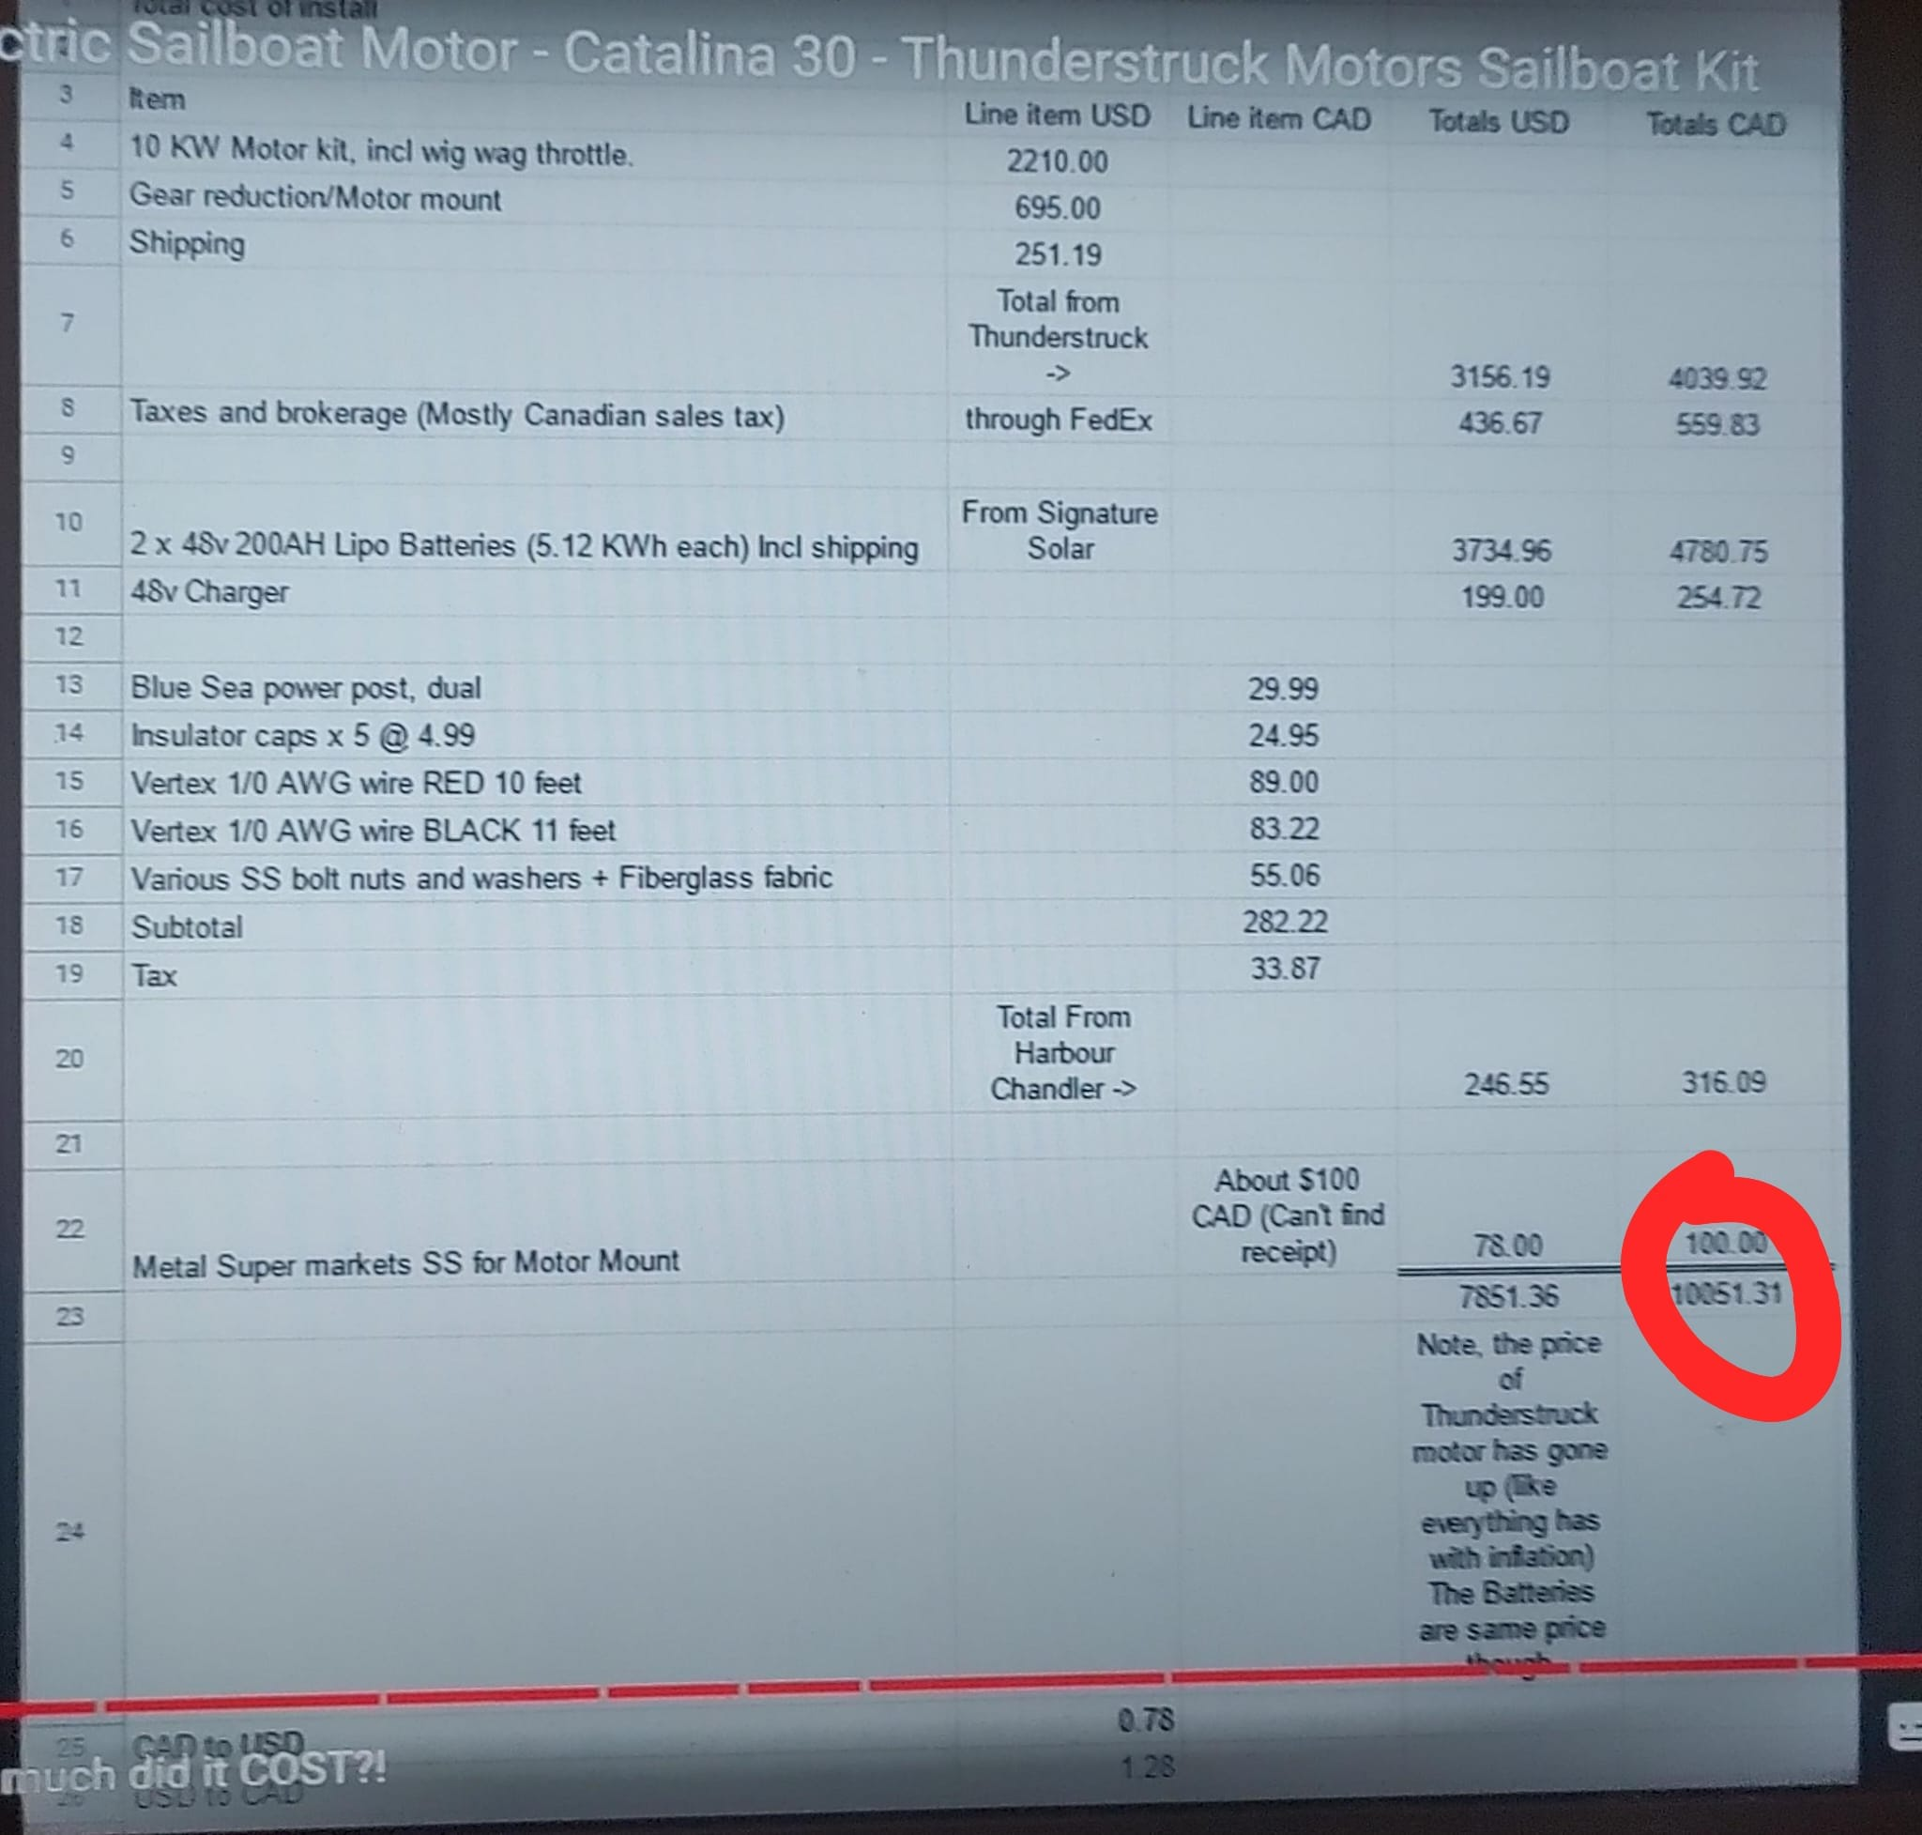
Voorbeeld : 10m Zeiljacht met 10kw motor: |  | https://youtu.be/aJW1I1iwR_c
(In Dollars!!:)

de benodigde 1,5pk precies in het meest rendement volle toerental (lees laagste brandstof verbruik) van je motor zit.
Bij een 'elektronisch commuterende' elektromotor wordt ook het beste rendement behaald bij het hoogste punt in de koppel toeren kromme.
Dat is een horizontale lijn van zeg 20 tot 3000 rpm. Het hoogste vermogen wordt dan gehaald bij 3000 rpm en daar ligt dan ook het hoogste rendement.
Het is niet zinvol om voor een elektromotor met meer vermogen te kiezen als je de maximale snelheid bij 1,5pk (= iets meer dan 1kW) haalt.
Je krijgt er geen beter rendement door (de motor wordt niet zuiniger).
Als het gaat om rendement, dan is de elektromotor op geen enkel gebied te verslaan, niet in toerental en niet in koppel of vermogen.
Alleen op het gebied van de energie drager (de brandstof) en de opslag daarvan (de brandstoftank) heeft de verbrandingsmotor nog een voordeel.
Die energie drager wordt nog steeds duurder en er zijn economieën afhankelijk van de productie daarvan.
Hierdoor geldt voor deze energiedrager: 'wat de gek er voor geeft'.
De ontwikkeling in accu-techniek gaat bepalen of de verbrandingsmotor toekomst heeft.
De huidige stand van de techniek is dat een accu van 10 liter ongeveer 1kWh aan capaciteit heeft.
Een 10 liter accu die 16kWh aan capaciteit heeft, geeft 4 uur vol vermogen aan een 4kW (5pk) elektromotor.
Dat is gelijk aan 10 liter brandstof voor 4 uur vol vermogen van mijn 5pk Yamaha C5.
Zodra die accu er is, zullen de verbrandingsmotoren het verliezen van de elektrische aandrijving en
verliest de pomphouder zijn werk. Dat die accu er gaat komen lijkt onwaarschijnlijk, maar
dat was een pistool, gemaakt door een 3-D printer, ook!

https://www.kit-elec-shop.com/gb/kits-with-synchronous-motor/3898-vehicle-electrification-kit-36v-48v-450a-me1306-10kw-motor-without-battery.html
Bovenstaande informatie komt van internet en eigen berekeningen. Harrie Heemstra, Rottevalle januari 2025. www.hemtron.nl

